信用交易
融资融券市场交易数据统计(2024-04-09)

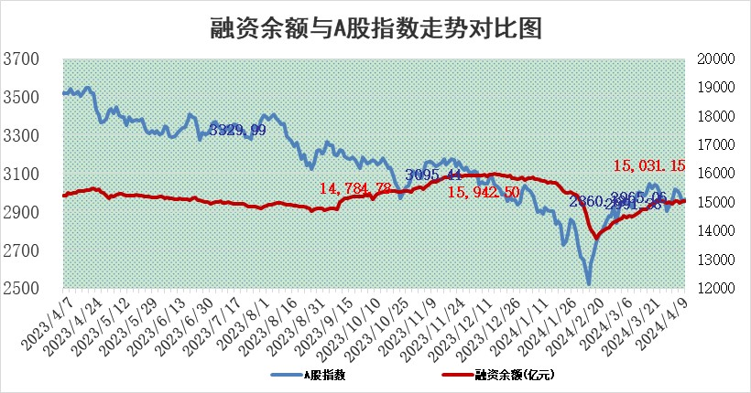
标的证券 | 融资融券余额（亿元） | 融资余额（亿元） | 融券余额（亿元） | 融资买入额（亿元） | 融资融券规模变化（亿元） | 融资余额增幅(‰) | 融券余额增幅(%)
统计数据 | 15,475.92 | 15,031.15 | 432.97 | 624.41 | 13.36 | 0.45 | 1.56

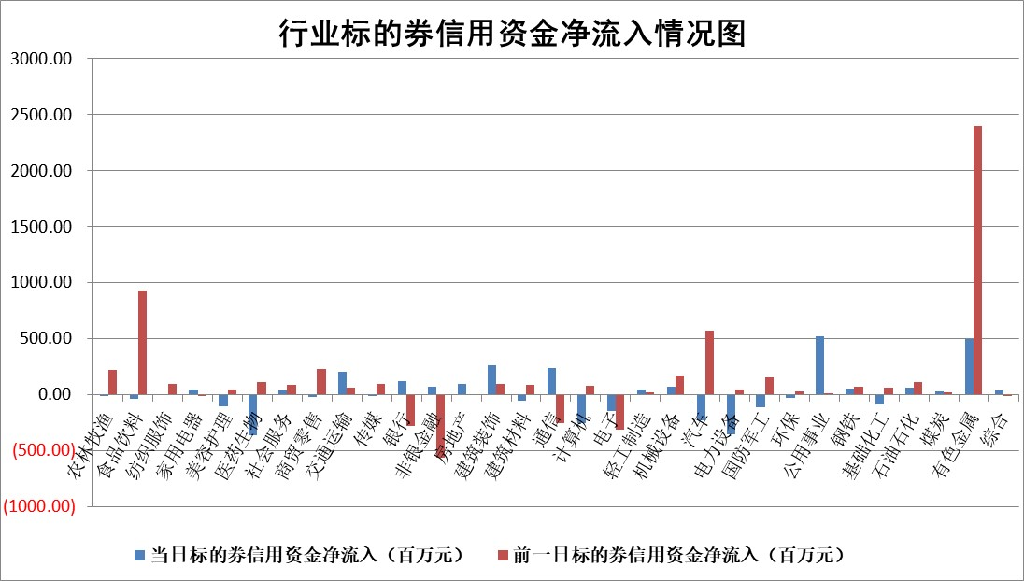

 |  |  |  |  |  |  |  | 2

 |  |  |  |  |  |  |  | 5
标的基金代码 | 标的基金简称 | 融资余额/市值(%) | 融资余额增幅(%) | 融资买入额/成交金额(%) | （融资余额净增额-融券余额净增额）/市值(‱) | 融券余额降幅(%) | ABS[（融资余额净增额-融券余额净增额）/市值净增额-1](%)
159902 | 华夏中小板ETF | 0.00 | 0.00 | 0.00 | 0.00 | 0.00 | 100.00
159915 | 易方达创业板ETF | 2.01 | -0.54 | 38387.78 | -1.15 | -4.21 | 101.08
159919 | 嘉实沪深300ETF | 0.70 | 0.86 | 9.60 | 0.56 | -0.86 | 104.12
159920 | 华夏恒生ETF | 49.70 | -0.32 | 4.96 | -15.91 | -0.70 | 122.84
159922 | 嘉实中证500ETF | 0.33 | -0.72 | 0.13 | -2.36 | -2.01 | 102.91
159925 | 南方沪深300ETF | 0.25 | 52.52 | 5.75 | 8.67 | 0.14 | 161.20
159928 | 消费ETF | 1.03 | 0.83 | 0.36 | 0.19 | -54.49 | 100.00
159934 | 易方达黄金ETF | 116.51 | -0.23 | 8.99 | -27.31 | 0.00 | 390.13
159939 | 全指信息技术ETF | 0.81 | 4.75 | 45.53 | 3.68 | 0.00 | 94.16
159940 | 全指金融地产ETF | 0.11 | -0.57 | 0.02 | -0.07 | 0.00 | 100.00
159995 | 半导体芯片ETF | 2.75 | 1.21 | 51.35 | 3.06 | -0.96 | 95.81
159997 | 天弘中证电子ETF | 2.11 | 6.03 | 6.94 | 11.98 | -0.84 | 85.66
159998 | 天弘中证计算机主题ETF | 0.53 | 3.34 | 0.10 | -14.86 | -20.88 | 153.36
510050 | 华夏上证50ETF | 4.22 | 0.41 | 139.31 | 2.62 | 24.73 | 126.13
510180 | 华安上证180ETF | 0.47 | -0.33 | 0.73 | -0.11 | 14.02 | 99.63
510880 | 华泰柏瑞红利ETF | 0.25 | 11.49 | 4.50 | 2.48 | -6.51 | 102.77
510900 | 易方达恒生H股ETF | 63.30 | -0.10 | 1.53 | -6.64 | 0.00 | 116.19
511010 | 5年期国债ETF | 10.18 | 0.01 | 0.16 | 0.09 | 0.00 | 98.99
511380 | 可转债及可交换债券ETF | 5.37 | 0.22 | 11.05 | 1.15 | -0.44 | 97.28
512000 | 全指证券ETF | 8.53 | 0.84 | 12.19 | 7.33 | 4.94 | 73.53
512010 | 沪深300医药卫生ETF | 6.34 | -0.68 | 117.83 | -4.83 | -1.98 | 103.23
512070 | 沪深300非银ETF | 2.61 | 5.04 | 136.61 | 13.81 | 16.94 | 128.72
512400 | 南方中证申万有色金属ETF | 1.89 | -15.19 | 3.24 | -34.64 | -5.11 | 90.00
512580 | 广发中证环保产业ETF | 1.18 | -1.43 | 0.49 | -1.78 | -1.05 | 101.93
512660 | 国泰中证军工ETF | 3.16 | 0.13 | 11.08 | -2.24 | -10.81 | 103.70
512800 | 华宝中证银行ETF | 13.39 | -0.82 | 1.36 | -11.30 | -0.68 | 97.45
512980 | 广发中证传媒ETF | 1.22 | 6.14 | 124.98 | 6.97 | -0.69 | 94.65
515030 | 华夏中证新能源汽车ETF | 2.41 | 2.86 | 25.29 | 6.17 | -5.48 | 97.87
515050 | 华夏中证5G通信主题ETF | 1.06 | 0.62 | 9.61 | 0.64 | -0.24 | 104.69
515070 | 华夏中证人工智能ETF | 3.01 | -8.25 | 2.71 | -26.99 | 0.11 | 63.23
标的股票比较指标 |  | 融资余额/流通A股市值(%) | 融资余额增幅(%) | 融资买入额/成交金额(%) | （融资余额净增额-融券余额净增额）/流通A股市值(‱) | 融券余额降幅(%) | ABS[（融资余额净增额-融券余额净增额）/流通A股市值净增额-1](%)
前十名标的个股 |  | 仁东控股 | 瑞泰新材 | 博迁新材 | 瑞泰新材 | 爱威科技 | 普元信息
 |  | 万得凯 | 大叶股份 | 海欣股份 | 康鹏科技 | 苑东生物 | 华海诚科
 |  | 骏成科技 | 华纬科技 | 中润光学 | 华纬科技 | 安记食品 | 山西路桥
 |  | 福星股份 | 润本股份 | 智明达 | 紫建电子 | 悦达投资 | 亚华电子
 |  | 中研股份 | 北化股份 | 依顿电子 | 中船特气 | 华海诚科 | 良品铺子
 |  | 华安鑫创 | 诺思格 | 硕世生物 | 中邮科技 | 力诺特玻 | 信达证券
 |  | 元道通信 | 紫建电子 | 香江控股 | 兴民智通 | 长江电力 | 嘉和美康
 |  | 纽泰格 | 牧高笛 | 指南针 | 超越科技 | 特发信息 | 申菱环境
 |  | 东方通 | 仙鹤股份 | 联美控股 | 中信海直 | 赛伦生物 | 宏景科技
 |  | 雅博股份 | 嘉友国际 | 永泰能源 | 北化股份 | 成都先导 | 数字政通
后十名标的个股 |  | 宁科生物 | 山西路桥 | 宁科生物 | 创益通 | 渤海轮渡 | 百润股份
 |  | 汉马科技 | 迈普医学 | 汉马科技 | 碧兴物联 | 航材股份 | 金卡智能
 |  | 苏泊尔 | 欧圣电气 | 利源股份 | 欧圣电气 | 宁波港 | 欧圣电气
 |  | 科博达 | 碧兴物联 | 仁东控股 | 海能达 | 中航重机 | 欧陆通
 |  | 古井贡酒 | 迪生力 | 重庆燃气 | 翔丰华 | 蓝帆医疗 | 凤凰光学
 |  | 星宇股份 | 海能达 | 华新水泥 | 泰山石油 | 金卡智能 | 中新赛克
 |  | 招商公路 | 湖南裕能 | 海澜之家 | 豪恩汽电 | 三友联众 | 威士顿 | ;
 |  | 柏楚电子 | 创益通 | 海王生物 | 麦加芯彩 | 海利尔 | 德石股份
 |  | 山东高速 | 英诺特 | 富奥股份 | 东方锆业 | 星云股份 | 天壕能源
 |  | 皖通高速 | 禾望电气 | 华夏幸福 | 山西路桥 | 信达证券 | 华蓝集团
说明：1.以上普通交易数据和信用交易数据皆以交易日收盘后数据为基准；2.上述标的证券总数据只计算标的证券市场总数据，不包括从标的证券中调出去标的证券数据，所以与交易所公布的总值略有不同； 3.上述行业采用申万一级行业分类；4.以上标的基金和标的个股中比较的6个指标值中：前5个（从左至右）为正向指标，值越大排名越靠前；第6个为逆向指标，值越小，排名越靠前；5.第6个指标中ABS[]表示求绝对值，其主要用于考量信用资金相对净流入对股价相对净变化的贡献程度；6.数据来源：wind，交易所。

 | 证券代码 | 新增融资余额 | 融资买入额 | 融资买入增幅前10
远大智能 | 002689 | 28175353 | 42268582 | 199%
亚太股份 | 002284 | 21555247 | 34242865 | 82%
赛诺医疗 | 688108 | 72122899 | 101076547 | 78%
湖南发展 | 000722 | 66023557 | 137112987 | 75%
柘中股份 | 002346 | 14584119 | 36845980 | 58%
国城矿业 | 000688 | 24683149 | 48240585 | 54%
兆新股份 | 002256 | 1985058 | 4066269 | 52%
凯美特气 | 002549 | 33806472 | 61340055 | 52%
华昌达 | 300278 | 13474542 | 19303225 | 48%
新华联 | 000620 | 27311937 | 39201759 | 43%

 | 证券代码 | 新增融资余额 | 融资买入额 | 融资买入增幅前10
兔宝宝 | 002043 | 73310337 | 89923983 | 334%
捷昌驱动 | 603583 | 26026415 | 31686727 | 262%
湘财股份 | 600095 | 94196837 | 132280449 | 252%
中谷物流 | 603565 | 49103883 | 60098371 | 234%
中青宝 | 300052 | 24215352 | 31377809 | 98%
顾家家居 | 603816 | 138518545 | 188424210 | 78%
喜临门 | 603008 | 31503289 | 48351944 | 77%
财信发展 | 000838 | 10831830 | 17666790 | 74%
苏州银行 | 002966 | 10578096 | 19143736 | 72%
金诚信 | 603979 | 23858538 | 36098133 | 60%

